RIEPILOGO ANNO
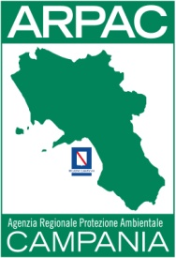
AGENZIA REGIONALE PROTEZIONE AMBIENTALE DELLA CAMPANIA
PERSONALE NON A TEMPO INDETERMINATO (art. 17 comma 1 e 2 D. LGS. n. 33/2013)

 |  | DATO ELABORATO AL 31/12/2019
numero risorse | categoria e profilo professionale | Compenso Lordo | Contributi previdenziali | Versamento IRAP
1 | D - Collaboratore Tecnico Professionale | € 20,338.79 | € 5,855.43 | € 1,728.80

